Grafiki_2024
Bāzes izdevumu sadalījums, 2023
Bāzes izdevumu sadalījums, 2024

 |  | 2023 | 2024 | 2023 | 2024
 | Atalgojums | 14,846,493 | 16,952,904 | 39% | 40%
 | Bāze | 12,774,450 | 12,455,882 | 34% | 29%
 | Parāda procentu maksājumi | 1,224,463 | 2,229,302 | 3% | 5%
 | Iemaksas PFIF | 4,428,486 | 6,416,104 | 12% | 15%
 | Pabalsti | 894,820 | 1,083,673 | 2% | 3%
 | Pamatsummas atmaksa | 3,601,890 | 3,486,155 | 10% | 8%
 | Kopā | 37,770,603 | 42,624,020 | 100% | 100%

 |  | 34,168,713 | 39,137,865

Bāzes izdevumu pieaugums 2024. pret 2023. gadu, EUR
 |  |  |  | %
Bāzes izdevumi 2023 |  | 0 | 34168713 | 14.2%
Atalgojums | 34168713 | 0 | 2106411 | -2.5%
Bāze | 35956556 | 318568 | 0 | 82.1%
Parāda procentu maksājumi | 35956556 | 0 | 1004839 | 44.9%
Iemaksas PFIF | 36961394 | 0 | 1987618 | 21.1%
Pabalsti | 38949012 | 0 | 188853
Bāzes izdevumi 2024 | 39137865 | 0
 |  | Bāze | Kritums | Pieaugums | EUR | % | Labels
 | Bāzes izdevumi 2023 |  | 0 | 34,168,713 | 34,168,713 |  | 34 168 713
 | Atalgojums | 34,168,713 | 0 | 2,106,411 | 2,106,411 | 14.2% | 2 106 411 (14%)
 | Bāze | 35,956,556 | 318,568 | 0 | -318,568 | -2.5% | -318 568 (-2%)
 | Parāda procentu maksājumi | 35,956,556 | 0 | 1,004,839 | 1,004,839 | 82.1% | 1 004 839 (82%)
 | Iemaksas PFIF | 36,961,394 | 0 | 1,987,618 | 1,987,618 | 44.9% | 1 987 618 (45%)
 | Pabalsti | 38,949,012 | 0 | 188,853 | 188,853 | 21.1% | 188 853 (21%)
 | Bāzes izdevumi 2024 | 39,137,865 | 0 |  | 39,137,865 |  | 39 137 865

 |  | 2023 | 2024 | 2023 | 2024
 | Atalgojums | 14,846,493 | 16,952,904 | 2,106,411 | 14%
 | Bāze | 12,774,450 | 12,455,882 | -318,568 | -2%
 | Parāda procentu maksājumi | 1,224,463 | 2,229,302 | 1,004,839 | 82%
 | Iemaksas PFIF | 4,428,486 | 6,416,104 | 1,987,618 | 45%
 | Pabalsti | 894,820 | 1,083,673 | 188,853 | 21%
 | Kopā | 34,168,713 | 39,137,865 | 4,969,152 | 160%

Izdevumi atbilstoši funkcionālajām kategorijām, EUR, 2023-2024
 | Izdevumi, EUR

 | Funkcionālās kategorijas | 2023 | 2024 | Izmaiņa, EUR | Izmaiņa, %
1 | 1. Vispārējie valdības dienesti | 8,433,604 | 11,584,926 | 3,151,322 | 37%
2 | 2. Sabiedriskā kārtība un drošība (bāze) | 935,952 | 1,025,368 | 89,416 | 10%
3 | 3. Sabiedriskās attiecības, laikraksts | 206,416 | 177,686 | -28,730 | -14%
4 | 4. Pašv. teritoriju un mājokļu apsaimniekošana | 8,009,064 | 7,852,829 | -156,235 | -2%
5 | 5. Atpūta, kultūra un reliģija | 1,649,162 | 1,732,259 | 83,097 | 5%
6 | 6. Sociālā aizsardzība | 1,899,677 | 2,211,218 | 311,541 | 16%
7 | 7. Izglītība | 13,034,838 | 14,553,580 | 1,518,742 | 12%
 |  | 34,168,713 | 39,137,865 | 4,969,152 | 15%

 |  | 3,601,890 | 3,486,155
 |  | 0 | 0

Bāzes izdevumu pieaugums pa funkcionālajām kategorijām, 2024. pret 2023. gadu, EUR
 |  |  |  | %
Bāzes izdevumi 2023 |  | 0 | 34168713 | 37.4%
Visp. vald. dien. | 34168713 | 0 | 3151322 | 9.6%
Sab. kārtība un drošība | 37320035 | 0 | 89416 | -13.9%
Sab. attiecības, laikraksts | 37380721 | 28730 | 0 | -2.0%
Pašv. teritoriju un mājokļu apsaimn. | 37224486 | 156235 | 0 | 5.0%
Atpūta, kultūra un reliģija | 37224486 | 0 | 83097 | 16.4%
Sociālā aizsardz. | 37307583 | 0 | 311541 | 11.7%
Izglītība | 37619123 | 0 | 1518742
Bāzes izdevumi 2024 | 39137865 | 0
 | Funkcionālās kategorijas
 |  | Bāze | Kritums | Pieaugums | EUR | % | Labels
 | Bāzes izdevumi 2023 |  | 0 | 34,168,713 | 34,168,713 |  | 34 168 713
 | Visp. vald. dien. | 34,168,713 | 0 | 3,151,322 | 3,151,322 | 37.4% | 3 151 322 (37%)
 | Sab. kārtība un drošība | 37,320,035 | 0 | 89,416 | 89,416 | 9.6% | 89 416 (10%)
 | Sab. attiecības, laikraksts | 37,380,721 | 28,730 | 0 | -28,730 | -13.9% | -28 730 (-14%)
 | Pašv. teritoriju un mājokļu apsaimn. | 37,224,486 | 156,235 | 0 | -156,235 | -2.0% | -156 235 (-2%)
 | Atpūta, kultūra un reliģija | 37,224,486 | 0 | 83,097 | 83,097 | 5.0% | 83 097 (5%)
 | Sociālā aizsardz. | 37,307,583 | 0 | 311,541 | 311,541 | 16.4% | 311 541 (16%)
 | Izglītība | 37,619,123 | 0 | 1,518,742 | 1,518,742 | 11.7% | 1 518 742 (12%)
 | Bāzes izdevumi 2024 | 39,137,865 | 0 |  | 39,137,865 |  | 39 137 865

0841ĀKC Skatuves gaismu sistēma
 | Skatuves gaismu sistēmas prožektoru nomaiņa pa gadiem elektroenerģijas patēriņa samazināšanai

 | Pamatojoties uz esošo skatuves gaismu instalācijas iekārtu energopatēriņa jaudas aprēķinu, iekārtu nolietojumu un kopējo valsts publisko iestāžu energoefektivitātes kursu, iekārtas nespēj veikt tām paradzētās funkcijas pilnā apjomā un nodrošināt ilgtspējīgu un drošu pasākumu tehnisko nodrošinājumu. Konkrētajām iekārtām ir problemātiskas iespējas (atsvišķos gadījumos pilnībā nav iespēju iegādāties, jo vairs netiek ražotas) iegādāties remonta komponentes (kvēlspuldzes) atsaucoties uz ģeopolitisko situāciju pasaulē un pieaugošajām cenām, vispārējai tehnisko komponentu pieejamību un piegādes termiņiem. Iekārtu veiktspēja un jaudas patēriņš nav pielīdzināms jaunu un mūsdienīgu profesionālu gaismas iekārtu tehniskajam sniegumam un nozarē augošajām tehniskajām prasībām. Gaismas iekārtu strukturēta nomaiņa kalpotu kā inovācija nākotnes pasākumu efektīvai un drošai norisei.

 | Elektroenerģijas patēriņa aprēķins

 | Kw | Patēriņs vienā pasākumā | Patēriņš vienā nedēļā kWh | Patēriņš sezonā kWh | Izmaksas sezonā (septembris līdz maijs 2022.)
Jauda šobrīd | 90 | 720 | 2880 | 103680 | € 15,137.28
Jauda mainot | 30 | 240 | 960 | 34560 | € 5,045.76
 |  | Ekonomija par patērēto elektroenerģiju |  |  | € 10,091.51

 | Ādažu Kultūras centra skatītāju zāles skatuves gaismas prožektoru uzskaite

Nr. | Iekārta | Skaits | Iekārtas jauda (KW) | Zona
1 | Prožektors Spot Light Combi 25ZW (12*-25*) | 8 | 2.5 | A
2 | Prožektors Spot Light Combi 25 Fresnel | 8 | 2 | A
3 | Prožektors PAR 64 (CP61) | 22 | 1 | C
4 | Profilprožektors Spot Light Combi 12ZW | 18 | 1.2 | B/D
5 | Prožektors Spot Light Combi 12 Fresnel | 12 | 1.2 | B
 |  | Kopā | Kopā
 |  | 68 | 94

 | Skatuves gaismu sistēmas prožektoru zonējums

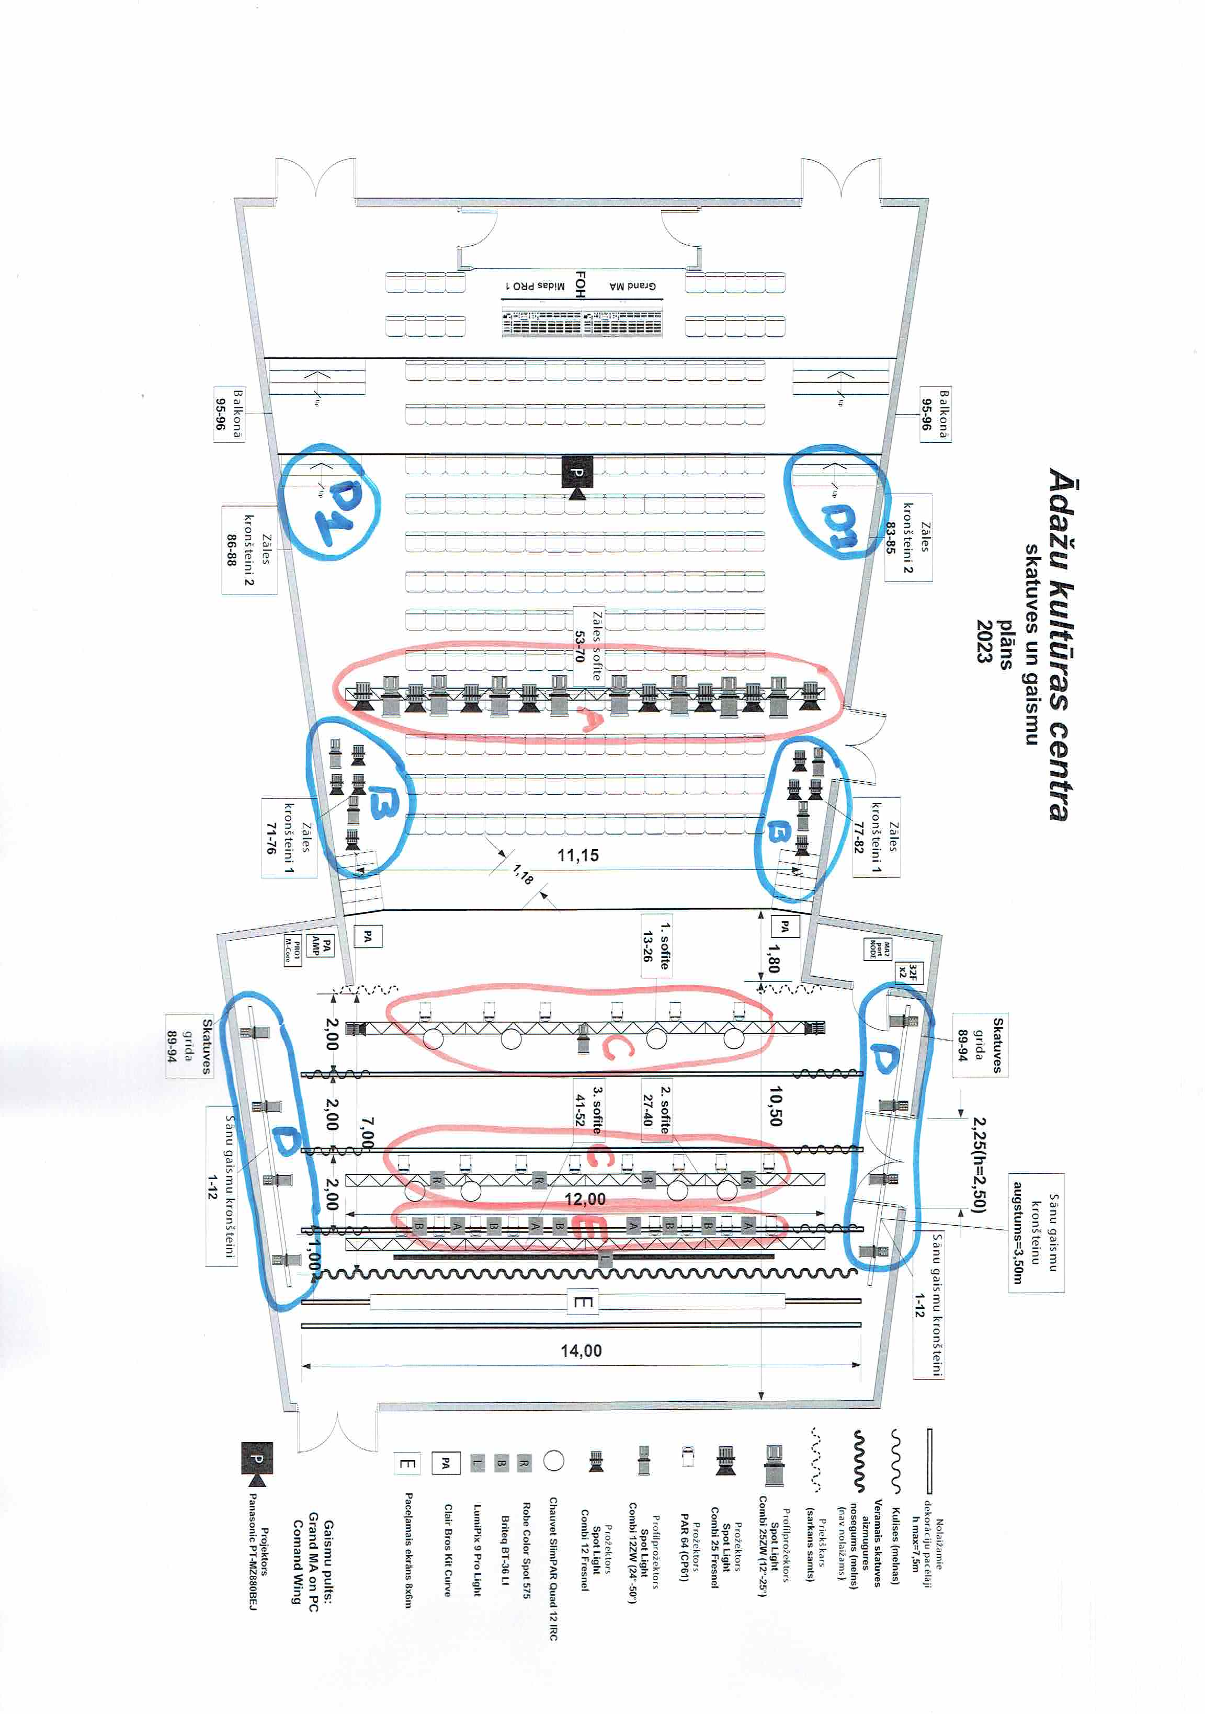

 | LED (ekonomisko) gaismu iekārtu uzskaite un izmaksas pa gadiem

Nr. | Foto | Iekārta | Skaits | Iekārtas jauda (W) | Zona | Nomaiņas gads | Plānots budžetā
1 |  | Prožektors LED Fresnel | 6 | 100 | A
2 |  | Prožektors LED WASH | 12 | 530 | A/C | 2024 | 20,000
3 |  | Prožektors Spot | 4 | 260 | E
4 |  | Prožektors LED Profile | 12 | 240 | D/ D1 | 2025 | 20,000
5 |  | Prožektors LED Frenel | 14 | 280 | B/D/ D1

Sagatavoja Ralfs Freimanis
2926577057
ralfs.freimanis@adazikultura.lv

